記入例
□赤枠は、ドロップダウンリストがあります。
その他は、手入力となります。
① 様式１ |  |  |  |  |  |  |  | （見本）
ブース№

法人名 |  | （記入例）社会福祉法人 西胆振福祉会 |  |  |  | 事業分野 | 高齢者
 |  |  |  |  |  |  | 障害者
所在地 |  | 〒051-0022 室蘭市海岸町町１丁目１番１号

法人種別 |  | 社会福祉法人 |  | 担当者名 | 北海 道子
従業員数 |  | 従業員数50人以下 |  | 事業所数 | 6
HPアドレス |  | http://www.nishiiburi.or.jp/ |  | TEL | 0144-32-7111
E-mail |  | jinnji@nishiiburi.or.jp |  | FAX | 0144-34-8141
法人ＰＲ |  | ◇◇◇地域の皆様に愛され、おかげさまで７０周年◇◇◇ 社会福祉法人西飯降福祉会は室蘭市、伊達市、壮瞥町において、高齢者介護サービス、障害者福祉サービス事業を展開しています。

求人募集施設 | № | 種別 | 施設・事業所名 |  |  |  | 所在地
 | ① | 特別養護老人ホーム | 室蘭若草園 |  |  |  | 室蘭市
 | ② | 障害者支援施設 | 伊達若草園 |  |  |  | 伊達市
 | ③ | 訪問介護 | ○○センター西胆振 |  |  |  | 室蘭市
 | ④ | ディサービス | △△センター |  |  |  | 壮瞥町
 | ⑤ | グループホーム | ○○ハウス |  |  |  | 室蘭市
 | ⑥ | グループホーム | △△ハウス、□□ハウス |  |  |  | 伊達市
 | ⑦

自由な発想で作成可能です。就業の様子や施設などの様子、法人独自のスキルアップ研修・福利厚生や地域のことなどをＰＲしてください。
もちろん、求人情報の掲載しても構いません。
A4サイズで作成⇒PDFに変換して提出を願います。
② ＰＲ画像データ ⇩
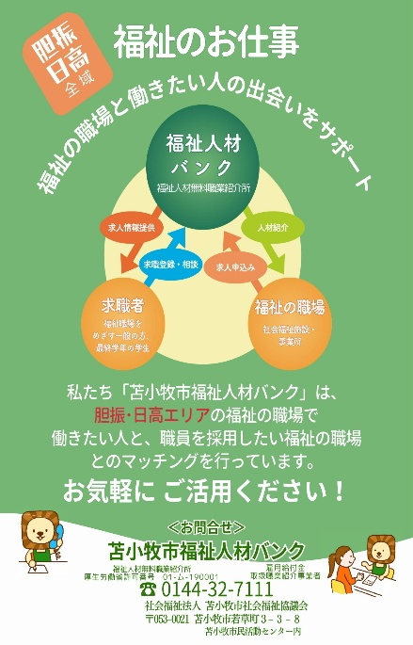

冊子については、当日配布いたします。
ＰＲ画像については、当バンクのホームページおよび当館ロビーの情報コーナーにて掲載いたします。また、参加法人のＰＲ情報として活用させていただきます。
注）人物等の写真を使用する際は、事前に本人の承諾を得ていただきますようお願いいたします。

見開き（片面A4ｻｲｽﾞ）

法人情報_入力用
法人名 |  |  |  |  | 事業分野

所在地

法人種別 |  |  |  | 担当者名
従業員数 |  |  |  | 事業所数
HPアドレス |  |  |  | TEL
E-mail |  |  |  | FAX
法人ＰＲ

求人募集施設 | № | 種別 | 施設・事業所名 |  |  | 所在地
 | ①
 | ②
 | ③
 | ④
 | ⑤
 | ⑥
 | ⑦

令和８年８月３日（月）までに
メールにて提出をお願いいします。

